Resultados Attrakdiff
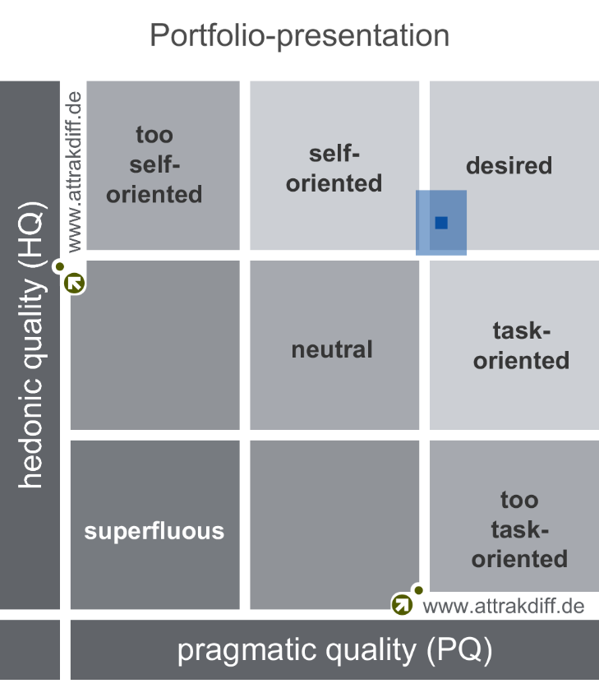
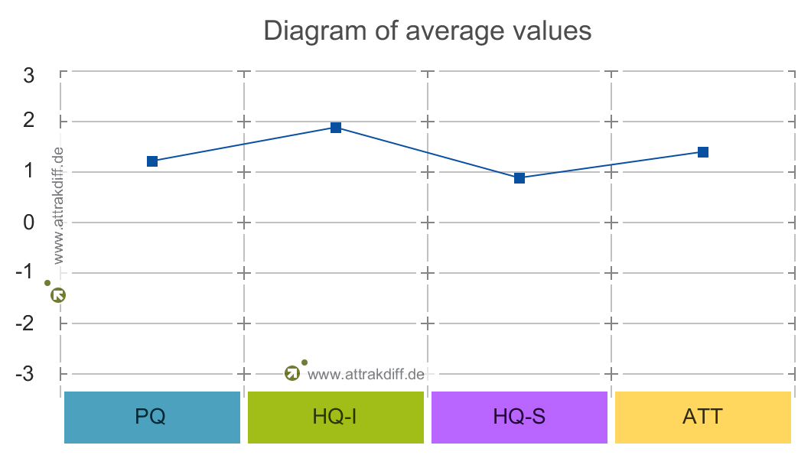
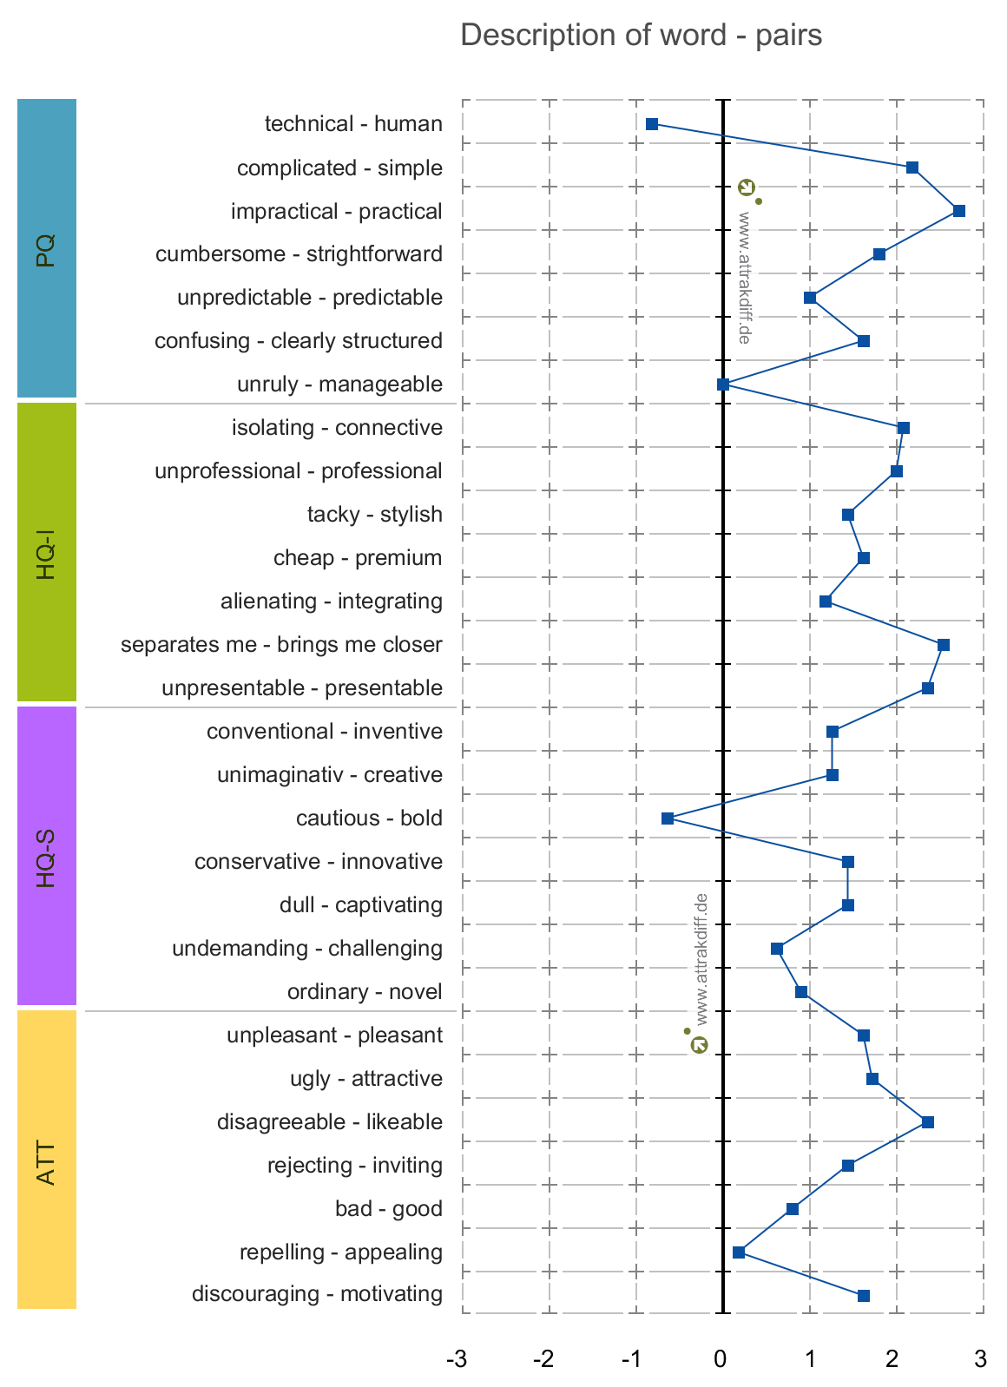
Usabilidad

Realizar la actividad "Cartas" | Realizar la actividad "Preguntas" | Observar la clasificación en la actividad "Preguntas" | Observar el progreso y clasificación en el módulo “Introducción a los sistemas de información” | Entrar al perfil de usuario, comprar un accesorio y personalizar su avatar
2 | 5 | 1 | 2 | 5 | 1 | 3 | 5
5 | 4 | 5 | 5 | 1 | Muy facil | Ni muy fácil, ni muy difícil | Muy dificil
2 | 3 | 3 | 3 | 3
2 | 3 | 3 | 2 | 2
3 | 3 | 2 | 2 | 2
1 | 2 | 1 | 1 | 2
2 | 1 | 1 | 1 | 4
4 | 1 | 3 | 3 | 5
3 | 3 | 2 | 1 | 2
1 | 2 | 1 | 1 | 4

3 - Ni muy fácil, ni muy difícil | 3 - Ni muy fácil, ni muy difícil | 2 - Fácil | 2 - Fácil | 3 - Ni muy fácil, ni muy difícil

Attrakdiff

